상품제안서
KB803 에코라이프 폴로스타일 야구모자 볼캡모자 | 상품코드: F26522

 |  |  |  |  |  |  | 02-412-0044 | www.easy1.co.kr
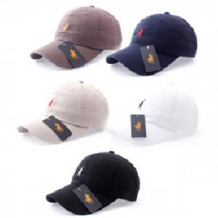

【상세/제작정보】

【인쇄/포장옵션】 | / 포장불가능

【공급단가】 | 수량 | 100~ | 300~ | 500~ | 1,000~ | 3,000~
*VAT별도 | 단가 | 9,120원 | 8,970원 | 8,760원 | 8,540원 | 8,390원

【상품 URL】 | https://dev.easy1.co.kr:443/src/goods_detail.php?gdno=26522

